Munka1
Számolás szögfüggvényekkel

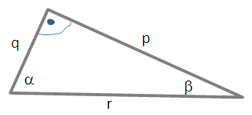
 |  |  |  |  |  | VI. típus |  | VII. típus
A zöld mezőket kell kitöltened! Az adott helyzetnek megfelelő típust válaszd! Pici eltérés lehet a kerekítések miatt. |  |  |  |  |  | p | 8.86 | r | 30.00
 |  |  |  |  |  | q | 5.00 | q | 15.00
 |  |  |  |  |  | a | 60.59 | a | 60.03
 |  |  |  |  |  | b | 29.41 | b | 29.97
 |  |  |  |  |  | r | 10.17 | p | 17.32

I. típus |  | II. típus |  | III. típus |  | IV. típus |  | V. típus
p | 10 | p | 30.00 | r | 20.00 | r | 60.00 | q | 50.00
a | 45 | b | 45.00 | b | 30.00 | a | 60.00 | a | 60.00
b | 45 | a | 45.00 | a | 60.00 | b | 59.97 | b | 30.00
q | 10.01 | q | 29.98 | q | 10.00 | q | 30.03 | p | 86.50
r | 14.15 | r | 42.41 | p | 17.32 | p | 51.95 | r | 99.91

